申請書
（第１号様式）
 |  |  |  |  |  |  | 2019/XX/XX

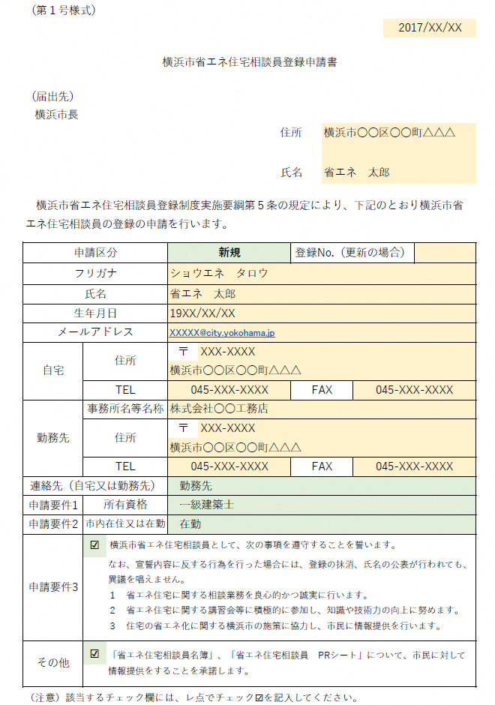
プルダウンから選択してください
記入例
セル内に記入してください
横浜市省エネ住宅相談員登録申請書

（届出先）
横浜市長
 |  |  |  | 住所

 |  |  |  | 氏名

横浜市省エネ住宅相談員登録制度実施要綱第５条の規定により、下記のとおり横浜市省エネ住宅相談員の登録の申請を行います。

申請区分 |  |  |  |  | 登録No.（更新の場合）
フリガナ
氏名
生年月日
メールアドレス
自宅 | 住所 |  | 〒

 | TEL |  |  |  | FAX
勤務先 | 事務所名等名称
 | 住所 |  | 〒

 | TEL |  |  |  | FAX
連絡先（自宅又は勤務先）
申請要件1 | 所有資格
申請要件2 | 市内在住又は在勤
申請要件3 | □ | 横浜市省エネ住宅相談員として、次の事項を遵守することを誓います。
 |  | なお、宣誓内容に反する行為を行った場合には、登録の抹消、氏名の公表が行われても、異議を唱えません。 １ 省エネ住宅に関する相談業務を良心的かつ誠実に行います。 ２ 省エネ住宅に関する講習会等に積極的に参加し、知識や技術力の向上に努めます。 ３ 住宅の省エネ化に関する横浜市の施策に協力し、市民に情報提供を行います。

その他 | □ | 「省エネ住宅相談員名簿」、「省エネ住宅相談員 PRシート」について、市民に対して情報提供をすることを承諾します。

（注意）該当するチェック欄には、レ点でチェック☑を記入してください。

 |  |  |  |  |  | 登録日 |  | 2019-12-01
 |  |  |  |  |  | 新登録No.
 |  |  |  |  |  | （事務局記入欄）

